信用交易
融资融券市场交易数据统计(2024-01-22)

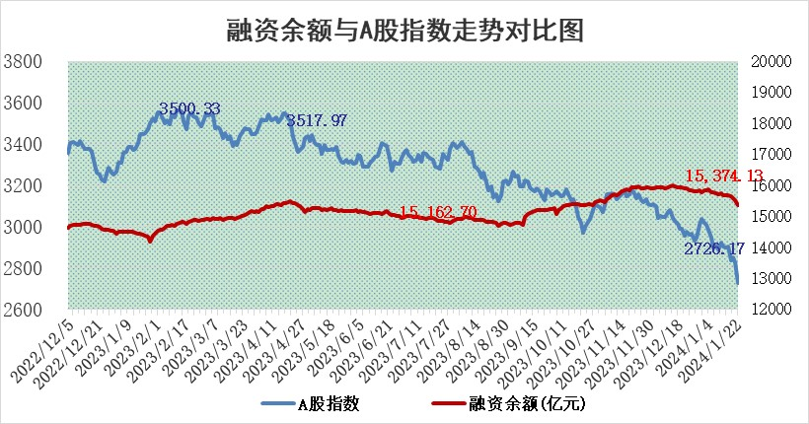
标的证券 | 融资融券余额（亿元） | 融资余额（亿元） | 融券余额（亿元） | 融资买入额（亿元） | 融资融券规模变化（亿元） | 融资余额增幅(‰) | 融券余额增幅(%)
统计数据 | 16,050.53 | 15,374.13 | 664.56 | 497.14 | -173.58 | -9.71 | -3.31

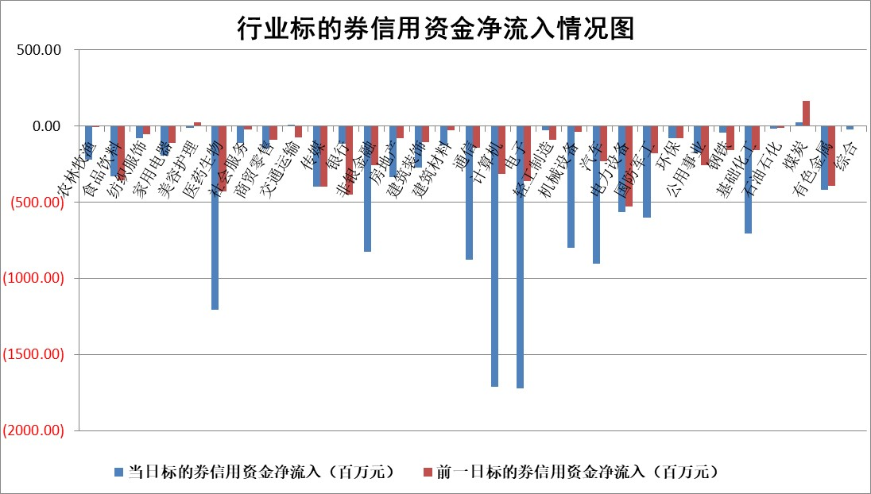

 |  |  |  |  |  |  |  | 2

标的基金代码 | 标的基金简称 | 融资余额/市值(%) | 融资余额增幅(%) | 融资买入额/成交金额(%) | （融资余额净增额-融券余额净增额）/市值(‱) | 融券余额降幅(%) | ABS[（融资余额净增额-融券余额净增额）/市值净增额-1](%)
159902 | 华夏中小板ETF | 0.00 | 0.00 | 0.00 | 0.00 | 0.00 | 100.00
159915 | 易方达创业板ETF | 5.12 | 2.92 | 46239.66 | 14.44 | -1.04 | 105.09
159919 | 嘉实沪深300ETF | 2.25 | 0.99 | 9.49 | 3.18 | 35.02 | 101.87
159920 | 华夏恒生ETF | 67.49 | -1.22 | 14.00 | -83.67 | 2.26 | 62.85
159922 | 嘉实中证500ETF | 1.06 | 3.77 | 4.41 | 52.50 | 18.03 | 109.55
159925 | 南方沪深300ETF | 0.34 | 7.65 | 0.49 | 4.73 | 1.61 | 102.94
159928 | 消费ETF | 1.27 | -1.11 | 1.25 | -1.25 | 2.81 | 99.46
159934 | 易方达黄金ETF | 206.87 | -1.36 | 2.91 | -285.18 | 0.00 | 493.04
159939 | 全指信息技术ETF | 1.17 | -0.02 | 119.89 | 0.18 | 4.13 | 100.04
159940 | 全指金融地产ETF | 0.13 | 3.23 | 0.00 | 0.40 | 0.00 | 100.34
159995 | 半导体芯片ETF | 3.54 | 1.35 | 85.72 | 5.16 | 2.49 | 101.73
159997 | 天弘中证电子ETF | 2.10 | 1.41 | 3.90 | -81.70 | -185.21 | 76.52
159998 | 天弘中证计算机主题ETF | 0.87 | 1.12 | 0.02 | -0.33 | -5.85 | 99.93
510050 | 华夏上证50ETF | 6.81 | 0.06 | 326.04 | 0.21 | -2.31 | 99.93
510180 | 华安上证180ETF | 0.57 | 0.76 | 2.55 | 0.56 | 20.79 | 100.39
510880 | 华泰柏瑞红利ETF | 0.54 | 8.92 | 5.63 | 4.50 | 1.44 | 101.77
510900 | 易方达恒生H股ETF | 86.07 | -0.97 | 6.36 | -84.72 | 0.00 | 61.87
511010 | 5年期国债ETF | 9.77 | -1.38 | 0.00 | -13.64 | 0.00 | 107.71
511380 | 可转债及可交换债券ETF | 8.55 | -5.63 | 3.51 | -50.90 | 1.17 | 41.68
512000 | 全指证券ETF | 9.02 | -0.97 | 22.38 | -9.85 | -2.61 | 95.31
512010 | 沪深300医药卫生ETF | 6.37 | -0.39 | 61.10 | -1.48 | 4.72 | 99.32
512070 | 沪深300非银ETF | 2.32 | -0.88 | 85.74 | -2.36 | -7.00 | 102.56
512400 | 南方中证申万有色金属ETF | 2.81 | 1.33 | 0.70 | 7.57 | 18.54 | 101.79
512580 | 广发中证环保产业ETF | 1.58 | 1.27 | 0.23 | 2.05 | 2.47 | 100.77
512660 | 国泰中证军工ETF | 4.90 | -0.17 | 18.43 | 0.48 | 4.28 | 100.10
512800 | 华宝中证银行ETF | 13.92 | -1.09 | 1.50 | -14.32 | 2.58 | 75.27
512980 | 广发中证传媒ETF | 1.24 | 2.19 | 123.07 | 3.16 | 3.24 | 100.52
515030 | 华夏中证新能源汽车ETF | 2.82 | -2.23 | 19.54 | -5.52 | 5.07 | 98.61
515050 | 华夏中证5G通信主题ETF | 1.44 | -0.38 | 2.49 | -0.57 | -0.68 | 99.82
515070 | 华夏中证人工智能ETF | 3.29 | -0.67 | 2.74 | -1.73 | 3.23 | 99.47
标的股票比较指标 |  | 融资余额/流通A股市值(%) | 融资余额增幅(%) | 融资买入额/成交金额(%) | （融资余额净增额-融券余额净增额）/流通A股市值(‱) | 融券余额降幅(%) | ABS[（融资余额净增额-融券余额净增额）/流通A股市值净增额-1](%)
前十名标的个股 |  | 阳光城 | 新天绿能 | 东风股份 | 威腾电气 | 品渥食品 | 东风股份
 |  | 搜于特 | 威腾电气 | 新天绿能 | 银龙股份 | 上海凯鑫 | 聚光科技
 |  | 紫鑫药业 | 普门科技 | 威腾电气 | 尤安设计 | 积成电子 | 华特达因
 |  | 嘉凯城 | 特力A | 南玻A | 恩威医药 | 粤万年青 | 格林精密
 |  | 宋都股份 | 伟星股份 | 中国宝安 | 荣昌生物 | 嘉戎技术 | 钒钛股份
 |  | 美好置业 | 惠泰医疗 | 百普赛斯 | 华纺股份 | 鸿泉物联 | 爱玛科技
 |  | 中天金融 | 安井食品 | 银龙股份 | 拓荆科技 | 屹通新材 | 威腾电气
 |  | 庞大集团 | 南方传媒 | 瀚蓝环境 | 东风股份 | 南大环境 | 大智慧
 |  | 泽达易盛 | 古井贡酒 | 长园集团 | 南极光 | 浙海德曼 | 丽江股份
 |  | 蓝光发展 | 继峰股份 | 英科再生 | 倍轻松 | 岳阳兴长 | 兴齐眼药
后十名标的个股 |  | 步步高 | 扬电科技 | 新诺威 | 扬电科技 | 中汽股份 | 特力A
 |  | 鸿达兴业 | 岭南控股 | 步步高 | 欧圣电气 | 天秦装备 | 硕世生物
 |  | 天沃科技 | 奥来德 | 鸿达兴业 | 龙头股份 | 圣阳股份 | 德业股份
 |  | 金圆股份 | 步科股份 | 天沃科技 | 唯赛勃 | 南新制药 | 香溢融通
 |  | 哈工智能 | 龙头股份 | 金圆股份 | 强力新材 | 苏州科达 | 北方华创
 |  | 正邦科技 | 欧圣电气 | 哈工智能 | 金杯汽车 | 兆日科技 | 哈投股份
 |  | 华铁股份 | 海晨股份 | 正邦科技 | 杭州柯林 | 致远新能 | 华茂股份 | ;
 |  | 中国中期 | 杭州柯林 | 华铁股份 | 福瑞股份 | 志特新材 | 中欣氟材
 |  | 慧辰股份 | 智明达 | 中国中期 | 路德环境 | 气派科技 | 宇邦新材
 |  | 新华联 | 天桥起重 | 慧辰股份 | 宁夏建材 | 南山智尚 | 三峡能源
说明：1.以上普通交易数据和信用交易数据皆以交易日收盘后数据为基准；2.上述标的证券总数据只计算标的证券市场总数据，不包括从标的证券中调出去标的证券数据，所以与交易所公布的总值略有不同； 3.上述行业采用申万一级行业分类；4.以上标的基金和标的个股中比较的6个指标值中：前5个（从左至右）为正向指标，值越大排名越靠前；第6个为逆向指标，值越小，排名越靠前；5.第6个指标中ABS[]表示求绝对值，其主要用于考量信用资金相对净流入对股价相对净变化的贡献程度；6.数据来源：wind，交易所。

 | 证券代码 | 新增融资余额 | 融资买入额 | 融资买入增幅前10
远大智能 | 002689 | 28175353 | 42268582 | 199%
亚太股份 | 002284 | 21555247 | 34242865 | 82%
赛诺医疗 | 688108 | 72122899 | 101076547 | 78%
湖南发展 | 000722 | 66023557 | 137112987 | 75%
柘中股份 | 002346 | 14584119 | 36845980 | 58%
国城矿业 | 000688 | 24683149 | 48240585 | 54%
兆新股份 | 002256 | 1985058 | 4066269 | 52%
凯美特气 | 002549 | 33806472 | 61340055 | 52%
华昌达 | 300278 | 13474542 | 19303225 | 48%
新华联 | 000620 | 27311937 | 39201759 | 43%

 | 证券代码 | 新增融资余额 | 融资买入额 | 融资买入增幅前10
兔宝宝 | 002043 | 73310337 | 89923983 | 334%
捷昌驱动 | 603583 | 26026415 | 31686727 | 262%
湘财股份 | 600095 | 94196837 | 132280449 | 252%
中谷物流 | 603565 | 49103883 | 60098371 | 234%
中青宝 | 300052 | 24215352 | 31377809 | 98%
顾家家居 | 603816 | 138518545 | 188424210 | 78%
喜临门 | 603008 | 31503289 | 48351944 | 77%
财信发展 | 000838 | 10831830 | 17666790 | 74%
苏州银行 | 002966 | 10578096 | 19143736 | 72%
金诚信 | 603979 | 23858538 | 36098133 | 60%

